画面部品情報
アプリ課題(2025） |  |  | 画面ID | 画面名 |  |  |  | 作成日 | 作成者 | 更新日 | 更新者
 |  |  |  | レシピ表示画面（HTML) |  |  |  | 2024-12-31 | 福田

 | 1.【スマホ版イメージ】 |  | ※04_レシピ表示画面（HTML)から開かれた場合は編集モード（送られてくたレシピIDを元に内容）で表示、それ以外の場合は登録モード（初期化状態）で表示。

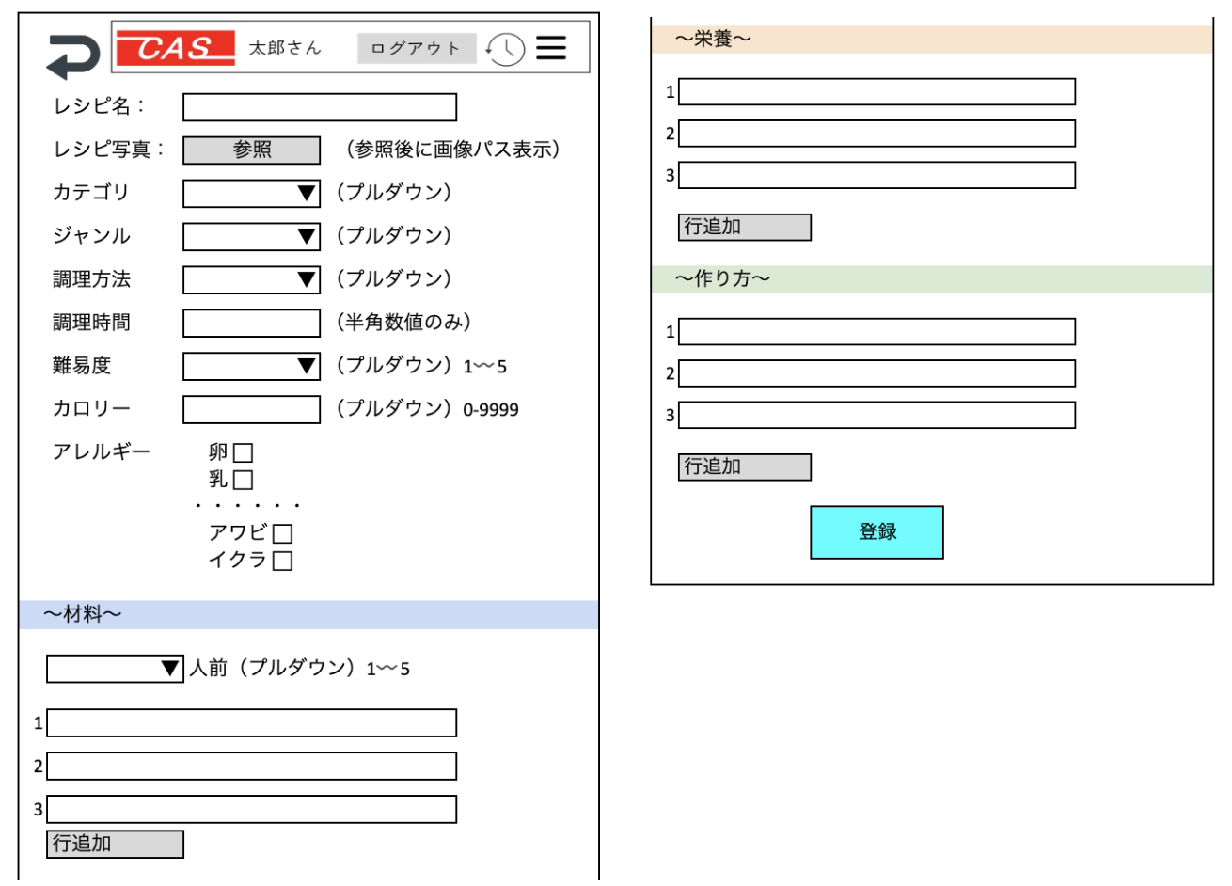

 | 2.【機能概要】
 | 「01_メニュー画面」のレシピ登録より呼ばれてレシピの新規登録を行うことができる画面。 当画面で表示された内容を「04_レシピ表示画面（HTML)」で表示する。 04_レシピ表示画面（HTML)から開かれた場合は編集モード（送られてくたレシピIDを元に内容）で表示、それ以外の場合は登録モード（初期化状態）で表示。

 | 3.【前の画面より受け取ったパラメータ】
 | パラメータ名 | データ型 | 桁数

 | 4.【イベント情報】
 | イベント名 | 処理概要

 | 5.【フォーム情報】 |  |  |  | 6.【DB情報】
 | （バリデーションチェックのエラー表示部） |  |  |  | （バリデーションチェックのエラー表示部）
 | 項目名 | 部品 | 備考 |  | 取得元テーブル | 取得列 | データ型 | 桁数 | 備考

 | （検索条件） |  |  |  | （検索条件）
 | 項目名 | 部品 | 備考 |  | 取得元テーブル | 取得列 | データ型 | 桁数 | 備考

 | 項目名 | 部品 | 備考 |  | 取得元テーブル | 取得列 | データ型 | 桁数 | 備考

 | （検索結果） |  |  |  | （検索条件）
 | 項目名 | 部品 | 備考 |  | 取得元テーブル | 取得列 | データ型 | 桁数 | 備考

シート3
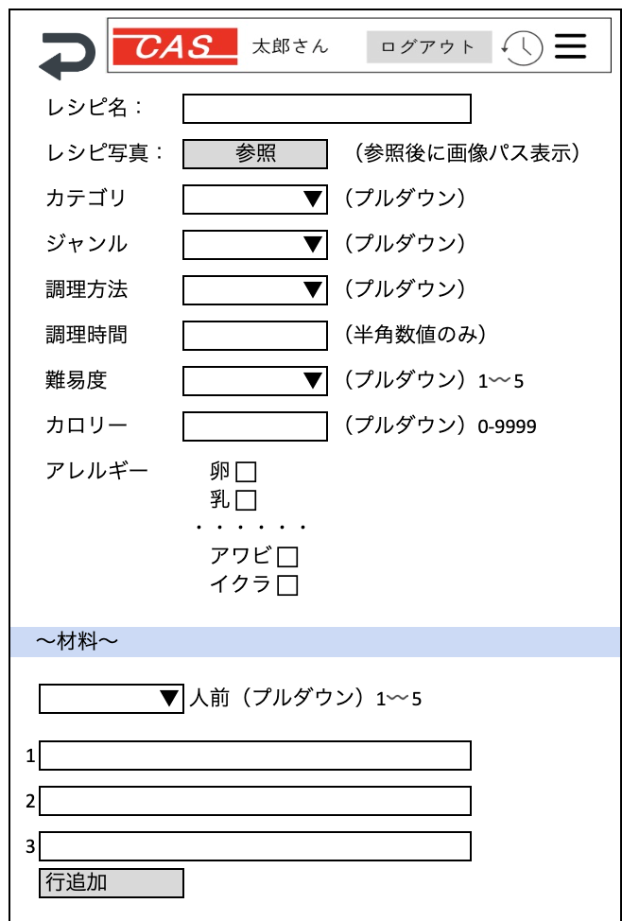
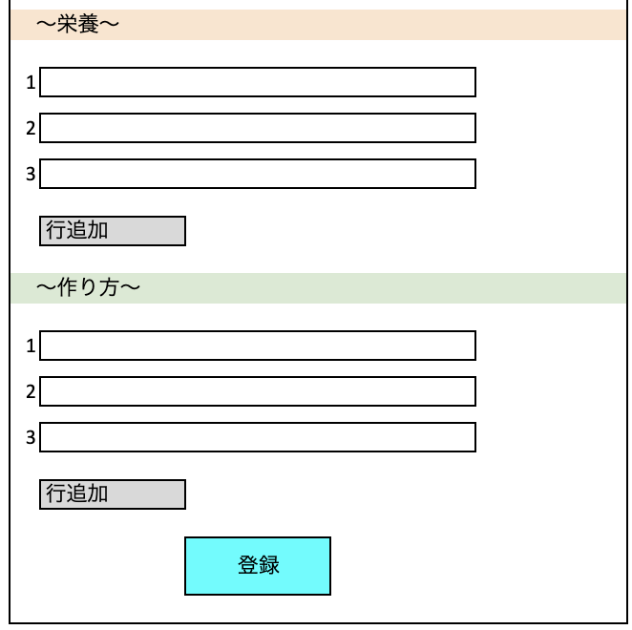

イラスト


 | レシピ名：

 | レシピ写真： | 参照 | （参照後に画像パス表示）

 | カテゴリ | ▼ | （プルダウン）

 | ジャンル | ▼ | （プルダウン）

 | 調理方法 | ▼ | （プルダウン）

 | 調理時間 |  | （半角数値のみ）

 | 難易度 | ▼ | （プルダウン）1〰️5

 | カロリー |  | （プルダウン）0-9999

 | アレルギー | 卵 ⬜︎
 |  | 乳 ⬜︎
 |  | ・・・・・・
 |  | アワビ ⬜︎
 |  | イクラ ⬜︎

〜材料〜

 | ▼ | 人前（プルダウン）1〰️5

1

2

3

 | 行追加

〜栄養〜

1

2

3

 | 行追加

〜作り方〜

1

2

3

 | 行追加

 |  | 登録

